상품제안서
트래블러 보스턴백 420x320mm | 상품코드: S41913

 |  |  |  |  |  |  | 02-713-8555 | www.synergygift.co.kr
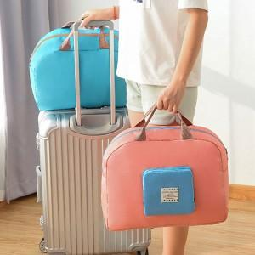

【상세/제작정보】

【인쇄/포장옵션】 | 실크, 스티커 / OPP(비닐)

【공급단가】 | 수량 | 100~ | 300~ | 500~ | 1,000~ | 3,000~
*VAT별도 | 그레이 | 3,250원 | 3,200원 | 3,120원 | 3,000원 | 2,870원
 | 바이올렛 | 3,250원 | 3,200원 | 3,120원 | 3,000원 | 2,870원
 | 스카이 | 3,250원 | 3,200원 | 3,120원 | 3,000원 | 2,870원
 | 핑크 | 3,250원 | 3,200원 | 3,120원 | 3,000원 | 2,870원

【상품 URL】 | https://www.synergygift.co.kr:443/src/goods_detail.php?gdno=41913

